Næring
 | Søknader om dagpenger. Næring. En måned
 | Søknader om dagpenger. Kalendermåned juli |  |  |  | Rapport oppdatert: 02.09.2026

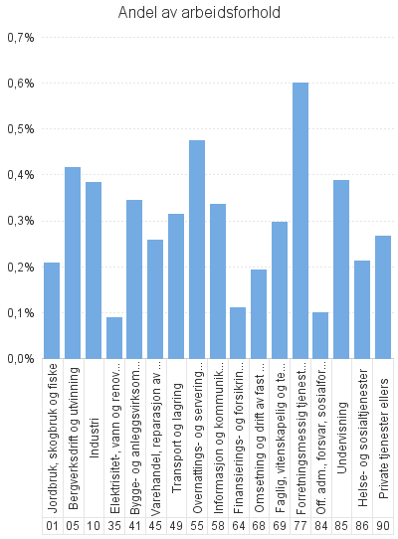
 |  | Dagpenger - antall arbeidsforhold | Dagpenger - andel av arbeidsforhold | Dagpenger - antall virksomheter
Antall som har søkt om dagpenger |  | 10,777
- herav i Aa-register |  | 8,157

Antall arbeidsforhold i Aa-register |  | 10,045 | 0.3% | 7,227
Jordbruk, skogbruk og fiske |  | 127 | 0.2% | 97
Bergverksdrift og utvinning |  | 303 | 0.4% | 42
Industri |  | 925 | 0.4% | 441
Elektrisitet-, vann og renovasjon |  | 37 | 0.1% | 30
Bygge- og anleggsvirksomhet |  | 923 | 0.3% | 679
Varehandel, reparasjon av motorvogner |  | 1,044 | 0.3% | 934
Transport og lagring |  | 494 | 0.3% | 390
Overnattings- og serveringsvirksomhet |  | 829 | 0.5% | 687
Informasjon og kommunikasjon |  | 407 | 0.3% | 262
Finansierings- og forsikringsvirksomhet |  | 60 | 0.1% | 49
Omsetning og drift av fast eiendom |  | 97 | 0.2% | 86
Faglig, vitenskapelig og teknisk tjenesteyting |  | 512 | 0.3% | 418
Forretningsmessig tjenesteyting |  | 1,178 | 0.6% | 635
Off. adm., forsvar, sosialforsikring |  | 162 | 0.1% | 119
Undervisning |  | 913 | 0.4% | 705
Helse- og sosialtjenester |  | 1,322 | 0.2% | 1,078
Private tjenester ellers |  | 480 | 0.3% | 422
Ukjent |  | 217 | * | 139
 |  | 15 | * | 14

Næring. Ordinære
 | Søknader om dagpenger. Næring. En måned
 | Søknader om ordinære dagpenger. Kalendermåned juli |  |  |  | Rapport oppdatert: 02.09.2026

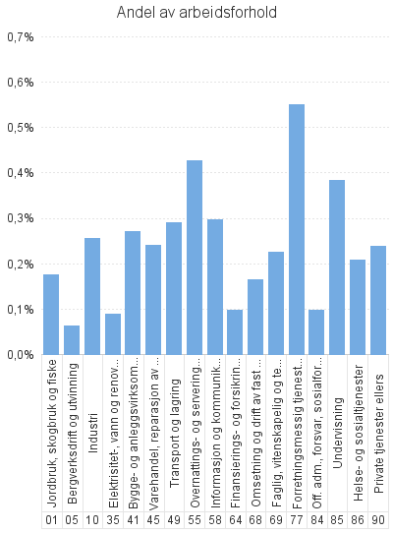
 |  | Ordinære - antall arbeidsforhold | Ordinære - andel av arbeidsforhold | Ordinære - antall virksomheter
Antall som har søkt om dagpenger |  | 9,546
- herav i Aa-register |  | 6,965

Antall arbeidsforhold i Aa-register |  | 8,639 | 0.3% | 6,656
Jordbruk, skogbruk og fiske |  | 107 | 0.2% | 90
Bergverksdrift og utvinning |  | 46 | 0.1% | 30
Industri |  | 616 | 0.3% | 372
Elektrisitet-, vann og renovasjon |  | 37 | 0.1% | 30
Bygge- og anleggsvirksomhet |  | 729 | 0.3% | 570
Varehandel, reparasjon av motorvogner |  | 971 | 0.2% | 881
Transport og lagring |  | 456 | 0.3% | 363
Overnattings- og serveringsvirksomhet |  | 746 | 0.4% | 646
Informasjon og kommunikasjon |  | 360 | 0.3% | 231
Finansierings- og forsikringsvirksomhet |  | 53 | 0.1% | 45
Omsetning og drift av fast eiendom |  | 83 | 0.2% | 76
Faglig, vitenskapelig og teknisk tjenesteyting |  | 388 | 0.2% | 325
Forretningsmessig tjenesteyting |  | 1,079 | 0.6% | 590
Off. adm., forsvar, sosialforsikring |  | 160 | 0.1% | 118
Undervisning |  | 904 | 0.4% | 699
Helse- og sosialtjenester |  | 1,292 | 0.2% | 1,058
Private tjenester ellers |  | 426 | 0.2% | 394
Ukjent |  | 172 | * | 125
 |  | 14 | * | 13

Næring. Permitterte
 | Søknader om dagpenger. Næring. En måned
 | Søknader om dagpenger under permittering. Kalendermåned juli |  |  |  | Rapport oppdatert: 02.09.2026

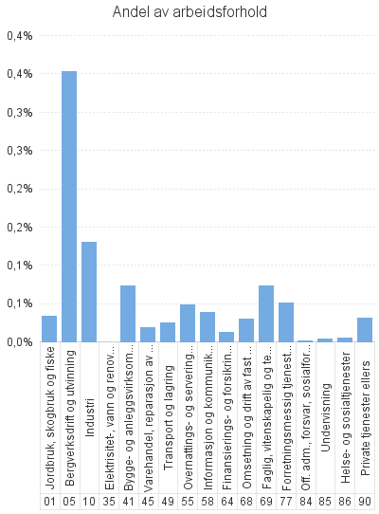
 |  | Permitterte - antall arbeidsforhold | Permitterte - andel av arbeidsforhold | Permitterte - antall virksomheter
Antall som har søkt om dagpenger |  | 1,244
- herav i Aa-register |  | 1,204

Antall arbeidsforhold i Aa-register |  | 1,421 | 0.0% | 702
Jordbruk, skogbruk og fiske |  | 20 | 0.0% | 10
Bergverksdrift og utvinning |  | 257 | 0.4% | 17
Industri |  | 312 | 0.1% | 91
Elektrisitet-, vann og renovasjon |  | * | * | *
Bygge- og anleggsvirksomhet |  | 197 | 0.1% | 132
Varehandel, reparasjon av motorvogner |  | 73 | 0.0% | 55
Transport og lagring |  | 39 | 0.0% | 35
Overnattings- og serveringsvirksomhet |  | 84 | 0.0% | 49
Informasjon og kommunikasjon |  | 47 | 0.0% | 35
Finansierings- og forsikringsvirksomhet |  | 7 | 0.0% | 4
Omsetning og drift av fast eiendom |  | 15 | 0.0% | 12
Faglig, vitenskapelig og teknisk tjenesteyting |  | 126 | 0.1% | 100
Forretningsmessig tjenesteyting |  | 100 | 0.1% | 71
Off. adm., forsvar, sosialforsikring |  | * | * | *
Undervisning |  | 9 | 0.0% | 8
Helse- og sosialtjenester |  | 32 | 0.0% | 26
Private tjenester ellers |  | 55 | 0.0% | 35
Ukjent |  | 45 | * | 19
 |  | * | * | *

